Worksheet
Изображение* | ID | Код | Артикул* | Название товара* | Цена, руб.* | Основной | Удаленный | В пути | 0 | Ваш заказ
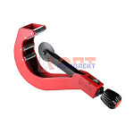 | 822510 | VLC-340001 | VTp.788.0.050110 | Резак для полипропиленовых труб (50–110 мм) | 10 137.00 руб. | 1 | 8 | 0 | шт |  | 0
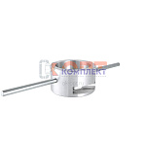 | 822521 | VLC-340012 | VTp.795.0.0075 | Торцеватель для армированной трубы 75 | 3 919.00 руб. | 0 | 5 | 0 | шт |  | 0
 | 822522 | VLC-340013 | VTp.795.0.0090 | Торцеватель для армированной трубы 90 | 4 137.00 руб. | 0 | 3 | 0 | шт |  | 0
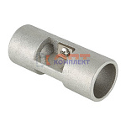 | 822514 | VLC-340005 | VTp.795.0.2025 | Торцеватель для армированной трубы 20+25 (15 /180шт) | 864.00 руб. | 1 | 0 | 0 | шт |  | 0
 | 877711 | VLC-900536 | VTp.795.0.3240 | Торцеватель для армированной трубы 32+40 | 1 868.00 руб. | 0 | 6 | 0 | шт |  | 0
 | 822520 | VLC-340011 | VTp.795.0.5063 | Торцеватель для армированной трубы 50-63 | 3 028.00 руб. | 0 | 10 | 0 | шт |  | 0
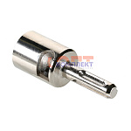 | 822515 | VLC-340006 | VTp.795.E.020 | Торцеватель для армированной трубы 20 мм (под эл./инструмент) (16 /192шт) | 827.00 руб. | 1 | 0 | 0 | шт |  | 0
 | 822516 | VLC-340007 | VTp.795.E.025 | Торцеватель для армированной трубы 25 мм (под эл./инструмент) (12 /144шт) | 919.00 руб. | 2 | 0 | 0 | шт |  | 0
 | 822517 | VLC-340008 | VTp.795.E.032 | Торцеватель для армированной трубы 32 мм (под эл./инструмент) (8 /96шт) | 1 140.00 руб. | 3 | 0 | 0 | шт |  | 0
 | 822518 | VLC-340009 | VTp.795.E.040 | Торцеватель для армированной трубы 40 мм (под эл./инструмент) (6 /72шт) | 1 383.00 руб. | 1 | >50 | 0 | шт |  | 0
 | 822519 | VLC-340010 | VTp.795.E.050 | Торцеватель для армированной трубы 50 мм (под эл./инструмент) (4 /48шт) | 1 770.00 руб. | 1 | >100 | 0 | шт |  | 0
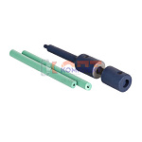 | 822523 | VLC-340014 | VTp.797.R.000020 | Сварочный ремонтный комплект для ППР 9мм | 1 881.00 руб. | 3 | >25 | 0 | шт |  | 0
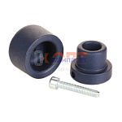 | 822528 | VLC-340019 | VTp.797.W.000050 | Комплект сварочных насадок для ППР 50мм | 1 321.00 руб. | 0 | >50 | 0 | шт |  | 0
 | 822529 | VLC-340020 | VTp.797.W.000063 | Комплект сварочных насадок для ППР 63мм | 1 987.00 руб. | 0 | >25 | 0 | шт |  | 0
 | 822530 | VLC-340021 | VTp.797.W.000075 | Комплект сварочных насадок для ППР 75мм | 2 452.00 руб. | 1 | 0 | 0 | шт |  | 0
 | 822531 | VLC-340022 | VTp.797.W.000090 | Комплект сварочных насадок для ППР 90мм | 3 008.00 руб. | 1 | 7 | 0 | шт |  | 0
 | 822524 | VLC-340015 | VTp.797.W.000020 | Комплект сварочных насадок для ППР 20мм | 549.00 руб. | 10 | >25 | 0 | шт |  | 0
 | 822525 | VLC-340016 | VTp.797.W.000025 | Комплект сварочных насадок для ППР 25мм | 614.00 руб. | 10 | >50 | 0 | шт |  | 0
 | 822526 | VLC-340017 | VTp.797.W.000032 | Комплект сварочных насадок для ППР 32мм | 711.00 руб. | 5 | >50 | 0 | шт |  | 0
 | 822527 | VLC-340018 | VTp.797.W.000040 | Комплект сварочных насадок для ППР 40мм | 811.00 руб. | 3 | >50 | 0 | шт |  | 0
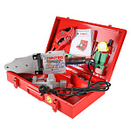 | 822512 | VLC-340003 | VTp.799.E.020040 | Комплект сварочного оборудования VALTEC ER-04, 20-40 мм (1500вт) (1 /5шт) | 7 340.00 руб. | 5 | >50 | 0 | шт |  | 0
 | 822513 | VLC-340004 | VTp.799.E.050075 | Комплект сварочного оборудования VALTEC ER-03, 50-75 мм (2000вт) (1 /5шт) | 15 135.00 руб. | 0 | 9 | 0 | шт |  | 0
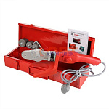 | 824484 | VLC-340023 | VTp.799.L.020032 | Комплект сварочного оборудования VALTEC, мини 20-32 мм (750вт) | 5 518.00 руб. | 4 | 0 | 0 | шт |  | 0

